SendAsyncの確認
endofmessageの話
 | SendAsyncには、bool値「endOfMessage」を渡す必要がある
 | おそらく、大きなデータを分割して送信することを想定しているやつ

 | 100バイトのデータをendOfMessage:trueで送信するが、受信側は10までしか許容してない、みたいなときにどうなるか試してみる

 | 送信側コード

 |  | 0x01を100byte送っている
 |  | endMessageはtrue

 | 受信側コード

 | 実行
 |  | 受信側では10バイトのみ受け取り、EndOfMessageはfalseとなった
 |  | いい感じにしてくれている
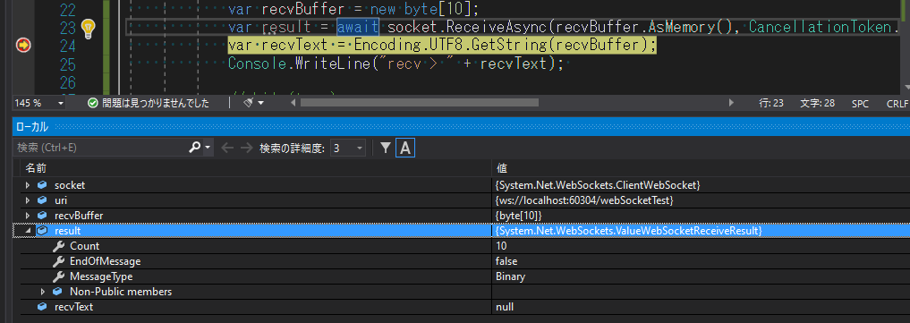

 |  | →送信側の都合だけ考えて、EndOfMessageを送ればよい
 |  | サイズが大きくて分割したいときはfalseにして分割して送信すればよい
 |  | それ以外はtrueで問題なし。

 |  | ちなみに、SendAsyncは、受信側でReceiveAsyncが完了を待たずに完了する。

Connectした後に受信側がアプリケーションを終了したときはどうなる？
 |  | 送信側コード
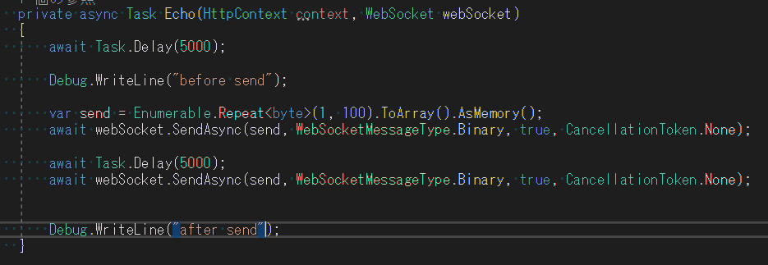

 |  | 受信側

 |  | 結果

 |  |  | エラーは起こらなかった。

Connectした後に受信側が明示的に切断し、そのあとに送信した場合はどうなる？
 |  | 送信コード

 |  | 受信コード

 |  | 結果
 |  |  | 受信側で「CloseAsync」の実行で数秒
 |  |  | 待ったあと、例外が発生した

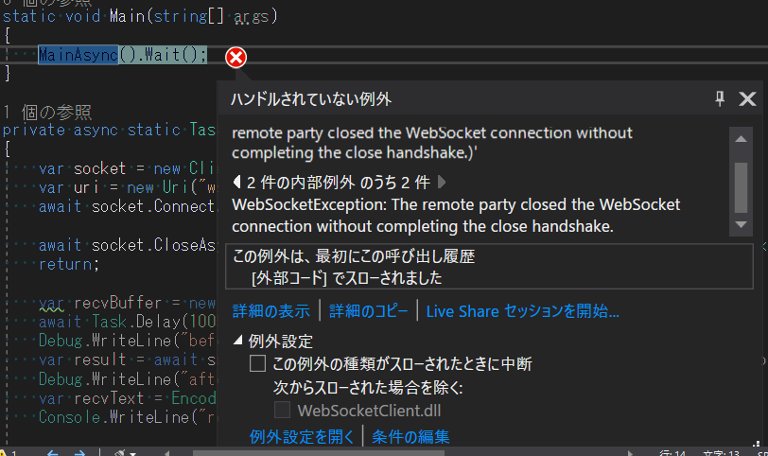

 |  |  | 送信側はエラーは起こらずそうしんかんりょうしていた
 |  |  | おそらく以下の流れ
 |  |  |  | 接続完了
 |  |  |  | 受信側切断要求
 |  |  |  | 送信側は送信・完了
 |  |  |  | 送信側は送信が終わったので、切断要求を処理せずそのままリソース開放 コネクションクローズ
 |  |  |  | 受信側は、クローズ処理されず切断されたので、その旨を例外で通知

受信せずに大量に送り続ける
50MBくらい送信してみる

 | 受信側はrecvしないでおく
 | →after send が出力されず、sendasyncで止まったままだった
 | 大量にデータを送ると、ある程度相手が受信するまで待たされる形になる

 | 受信側で少しずつ受信していく
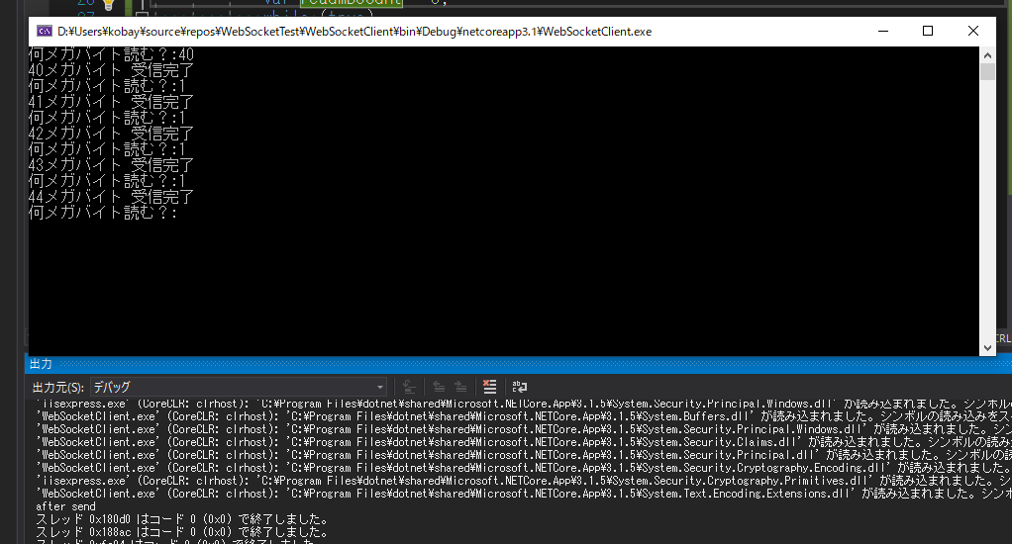

 | 44MB読んだ段階で「after send」が出力された
 | 6MB程度が待たずに送信できる最大になる

1回2MBを25回送信してみる

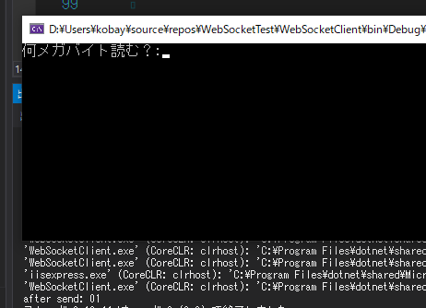

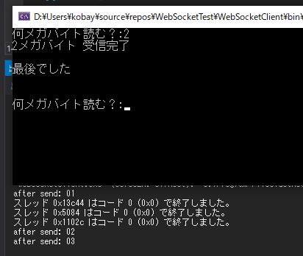

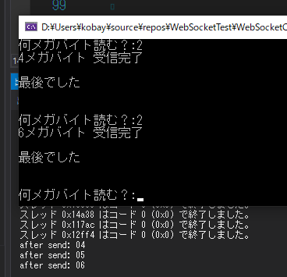

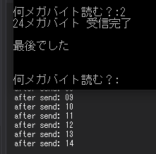

 | 割と詰まる。
 | 読んでいるものの2個先くらいまでしか送信されずに、それ以降は待たされる。

1回2KBを25回送信してみる

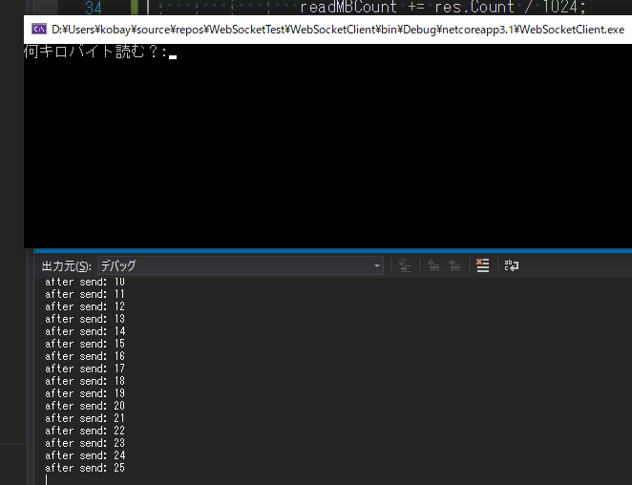

 | 読む前から全部送信処理が終了した
 | データサイズ依存になっている

複数スレッドで送れるか
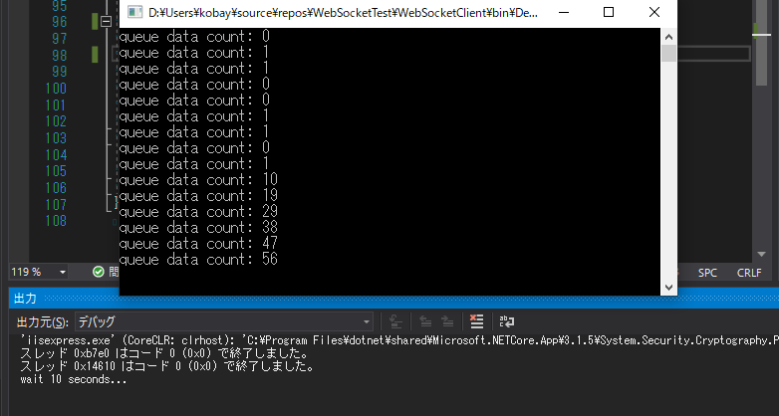
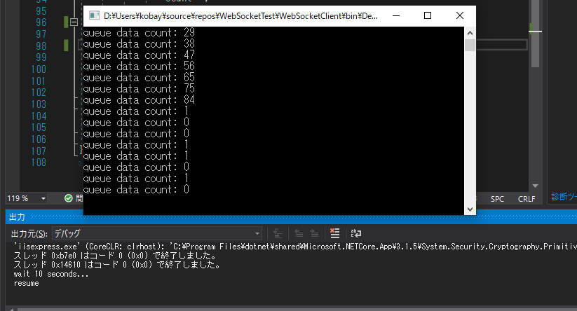
sendAsyncを複数スレッドで同時に呼び出すと、例外が発生するらしい
 | https://www.codetinkerer.com/2018/06/05/aspnet-core-websockets.html
 | https://stackoverflow.com/questions/38582398/thread-safety-of-system-net-websockets-clientwebsocket

メッセージキューが必要
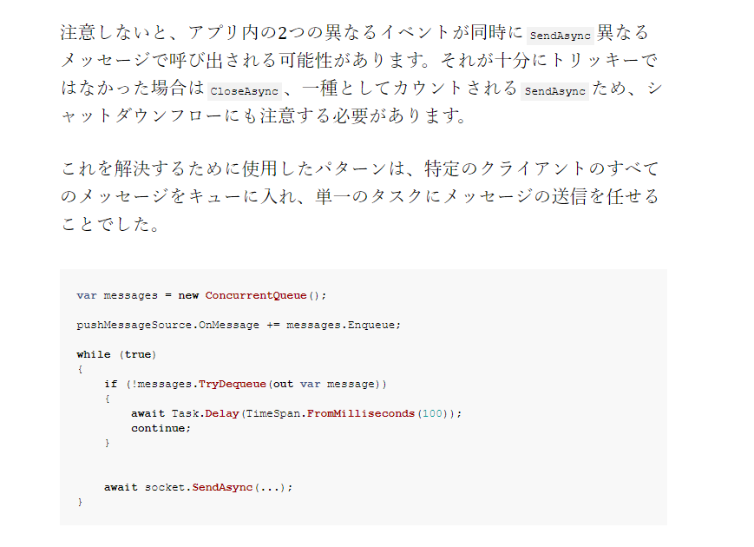

送信側
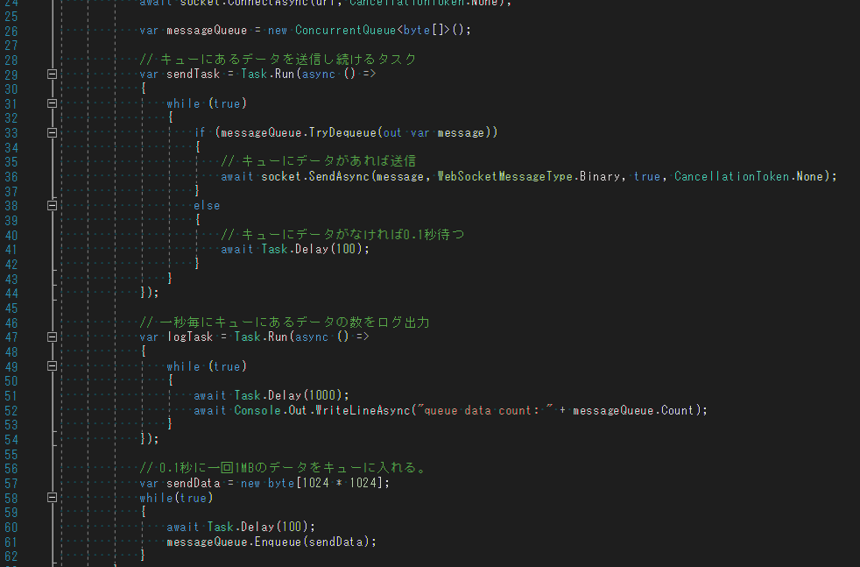

受信側
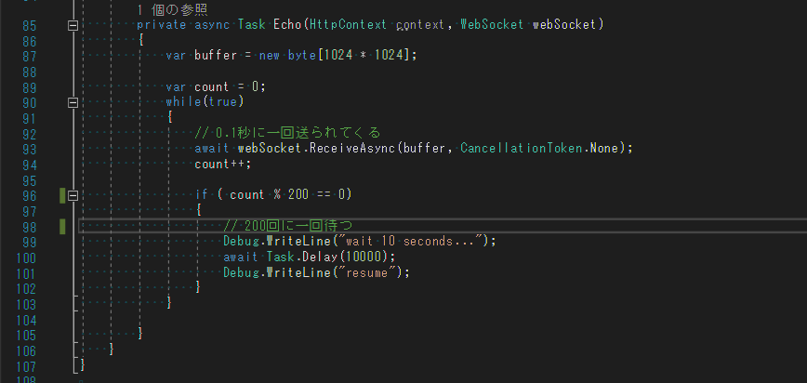

こんな感じになる

